Sheet1
@SpringBootApplication注释在内部有什么用处?
 | @Configuration
 | @EnableAutoConfiguration
 | @ComponentScan

什么是 Spring Boot？为什么要用 Spring Boot？
 | Spring 组件一站式解决方案
 | 简化了使用 Spring 的难度
 | 注解取代了xml的配置
 | 提供了各种启动器
 | 独立运行 简化配置 自动配置 无代码生成和XML配置 无需部署war文件

Spring Boot 的核心配置文件有哪几个？它们的区别是什么？
 | Spring Boot 的核心配置文件是 application 和 bootstrap 配置文件。
 | application 主要用于 Spring Boot 项目的自动化配置。
 | bootstrap 配置文件有以下几个应用场景
 |  | 使用SpringCloudConfig配置中心时，这时需要在 bootstrap 配置文件中添加连接到配置中心的配置属性来加载外部配置中心的配置信息；
 |  | 一些固定的不能被覆盖的属性
 |  | 一些加密/解密的场景

Spring Boot 的配置文件有哪几种格式？它们有什么区别？
 | .properties 和 .yml，它们的区别主要是书写格式不同。
 | .yml 格式不支持 @PropertySource 注解导入配置。

SpringBoot的核心注解是哪个？它主要由哪几个注解组成的？
 | @SpringBootConfiguration：组合了 @Configuration 注解，实现配置文件的功能。
 | @EnableAutoConfiguration：打开自动配置的功能，也可以关闭某个自动配置的选项，如关闭数据源自动配置功能：
 | @SpringBootApplication(exclude = { DataSourceAutoConfiguration.class })。
 |  | 排除自动注入数据源的配置（取消数据库配置），一般使用在客户端（消费者）服务中
 | @ComponentScan：Spring组件扫描。

开启SpringBoot特性有哪几种方式？
 | 继承spring-boot-starter-parent项目

 | 导入spring-boot-dependencies项目依赖
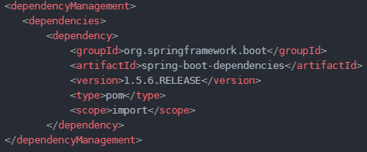

SpringBoot需要独立的容器运行吗？
 | 可以不需要，内置了 Tomcat/ Jetty 等容器。

运行SpringBoot有哪几种方式？
 | 打包用命令或者放到容器中运行
 | 用 Maven/ Gradle 插件运行
 | 直接执行 main 方法运行

Spring Boot 自动配置原理是什么？
 | 注解 @EnableAutoConfiguration, @Configuration, @ConditionalOnClass 就是自动配置的核心，
 |  | 首先它得是一个配置文件，
 |  | 其次根据类路径下是否有这个类去自动配置。

 | @EnableAutoConfiguration， 这个方法会加载类路径及所有jar包下META-INF/spring.factories配置中映射的自动配置的类。

Spring Boot 的目录结构是怎样的？

你如何理解 Spring Boot 中的 Starters？
 | Starters可以理解为启动器，它包含了一系列可以集成到应用里面的依赖包，
 |  | 你可以一站式集成 Spring 及其他技术，而不需要到处找示例代码和依赖包。
 | Starters包含了许多项目中需要用到的依赖

如何在 Spring Boot 启动的时候运行一些特定的代码？
 | ApplicationRunner 或者 CommandLineRunner，这两个接口实现方式一样，它们都只提供了一个 run 方法

Spring Boot 有哪几种读取配置的方式？
 | @PropertySource,@Value,@Environment, @ConfigurationProperties 来绑定变量

Spring Boot 支持哪些日志框架？推荐和默认的日志框架是哪个？

SpringBoot 实现热部署有哪几种方式？
 | Spring Loaded
 | Spring-boot-devtools

你如何理解 Spring Boot 配置加载顺序？
 | 1）properties文件；
 | 2）YAML文件；
 | 3）系统环境变量；
 | 4）命令行参数；

Spring Boot 如何定义多套不同环境配置？
 | applcation.properties
 |  | application-dev.properties
 |  | application-test.properties
 |  | application-prod.properties

Spring Boot 可以兼容老 Spring 项目吗，如何做？
 | 可以兼容，使用 @ImportResource 注解导入老 Spring 项目配置文件。

Sheet2
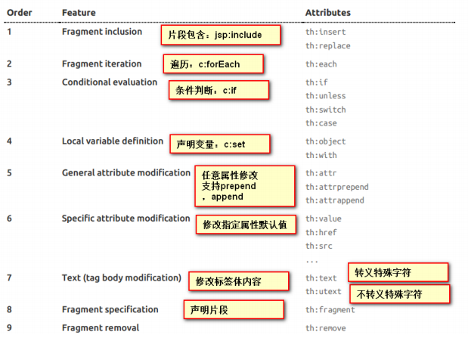
spring-boot-starter
 | Spring Boot将所有的功能场景都抽取出来，做成一个个的starters（启动器），
 | 只需要在项目里面引入这些starter 相关场景的所有依赖都会导入进来。要用什么功能就导入什么场景的启动器

@SpringBootApplication
 | Spring Boot应用标注在某个类上说明这个类是SpringBoot的主配置类，SpringBoot 就应该运行这个类的main方法来启动SpringBoot应用；
 | @SpringBootConfiguration

 | @EnableAutoConfiguration
 | @ComponentScan

@EnableAutoConfiguration
 | 开启自动配置功能，以前是自己配置的，现在是Springboot帮我们配置
 | 一共两个注解
 | 1 @AutoConfigurationPackage：//自动配置包
 |  | 将主配置类（@SpringBootApplication标注的类）的所在包及下面所有子包里面的所有组件扫描到Spring容器；

 | 2 @Import(EnableAutoConfigurationImportSelector.class)；//给容器中导入自动配置类
 |  | EnableAutoConfigurationImportSelector:导入哪些组件的选择器
 |  | 将所有需要导入的组件以全类名的方式返回；这些组件就会被添加到容器中；
 |  | 会给容器中导入非常多的自动配置类（xxxAutoConfiguration）；
 |  | 自动配置类的作用就是给容器中导入这个场景需要的所有组件， 并配置好这些组件；
 |  | 比如我们要用到AOP，那么AOP的自动个配置类就帮我们组件和信息配置好了

 | 有了自动配置类，免去了我们手动编写配置注入功能组件等的工作；
 | SpringFactoriesLoader.loadFactoryNames(EnableAutoConfiguration.class,classLoader)；
 | Spring Boot在启动的时候通过调用loadFactoryNames方法从类路径下的META-INF/spring.factories中获取EnableAutoConfiguration指定的值，
 |  | 将 这些值作为自动配置类导入到容器中，自动配置类就生效，帮我们进行自动配置工作；
 |  | 以前我们需要自己配置的东 西，自动配置类都帮我们；

@RestController
 | 除了自动添加@Controller和@ResponseBody注释之外没有其他新
 | 通过使用@RestController批注对控制器类进行注释，您不再需要将@ResponseBody添加到所有请求映射方法中。@ResponseBody注释默认处于活动状态。

@ConfigurationProperties(prefix = "person")
 | 告诉SpringBoot将本类中的所有属性和配置文件中相关的配置进行绑定；
 | prefix = "person"：配置文件中哪个下面的所有属性进行一一映射
 | 只有这个组件是容器中的组件@Component，才能容器提供的@ConfigurationProperties功能；

spring‐boot‐configuration‐processor
 | 导入配置文件处理器，配置文件进行绑定就会有提示

@Component
 | 把普通pojo实例化到spring容器中，相当于配置文件中的<bean id="" class=""/>

@Value获取值和@ConfigurationProperties获取值比较

 | 场景
 | 如果说，我们只是在某个业务逻辑中需要获取一下配置文件中的某项值，使用@Value；
 | 如果说，我们专门编写了一个javaBean来和配置文件进行映射，我们就直接使用@ConfigurationProperties；

@PropertySource(value = {"classpath:person.properties"})
 | 加载指定的配置文件，@ConfigurationProperties加载的全局

@ImportResource：
 | 导入Spring的配置文件，让配置文件里面的内容生效；
 | Spring Boot里面没有Spring的配置文件，我们自己编写的配置文件，也不能自动识别；
 | 想让Spring的配置文件生效，加载进来；@ImportResource标注在一个配置类上
 | 但是SpringBoot推荐给容器中添加组件的方式；推荐使用全注解的方式

@Configuration
 | SpringBoot推荐给容器中添加组件的方式
 | 推荐使用全注解的方式
 | 配置类@Configuration------>Spring配置文件
 | 使用@Bean给容器中添加组件
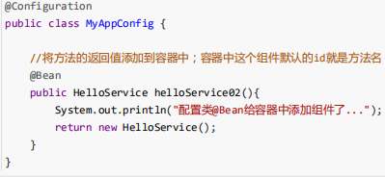

Profile
 | 用于测试，生产环境切换
 | 例如激活dev环境的profile设置
 |  | 定 spring.profiles.active=dev

 | yml文档快配置模式
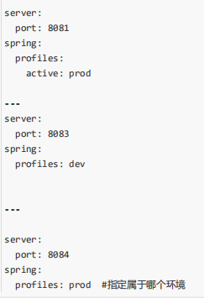

配置文件加载位置（配置文件优先级）
 | springboot 启动会扫描以下位置的application.properties或者application.yml文件作为Spring boot的默认配置文 件
 | –fifile:./confifig/
 | –fifile:./
 | –classpath:/confifig/
 | –classpath:/
 | 优先级由高到底，高优先级的配置会覆盖低优先级的配置；（含config目录的优先级是最高的）
 | SpringBoot会从这四个位置全部加载主配置文件；互补配置；

自动配置原理
 | 1）、SpringBoot启动的时候加载主配置类，开启了自动配置功能 @EnableAutoConfiguration
 | 2）、@EnableAutoConfiguration 作用：
 |  | 利用EnableAutoConfigurationImportSelector选择器给容器中导入一些组件
 |  | 可以查看selectImports()方法的内容
 |  | List configurations = getCandidateConfigurations(annotationMetadata, attributes);获取候选的配置

 |  | 将 类路径下 META-INF/spring.factories 里面配置的所有EnableAutoConfiguration的值加入到了容器中；
 |  | 每一个这样的 xxxAutoConfiguration类都是容器中的一个组件，都加入到容器中；用他们来做自动配置；
 |  | 只有当自动配置的类进入到容器中后，自动配置类才会起作用

 | 3）、每一个自动配置类进行自动配置功能；
 | 4）、以HttpEncodingAutoConfiguration（Http编码自动配置）为例解释自动配置原理；
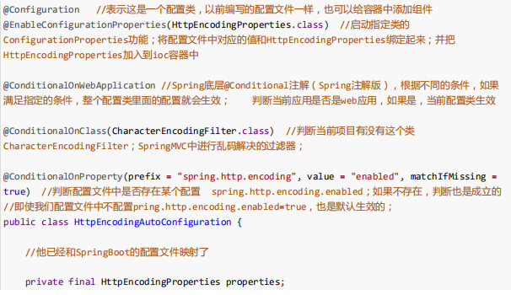

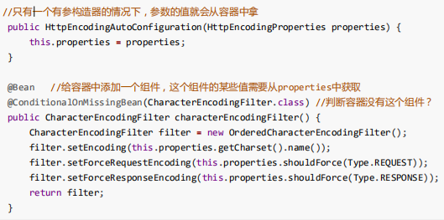

 |  | 一句话解释自动配置：根据当前不同的条件判断，决定这个配置类是否生效？
 |  | 一但这个配置类生效；这个配置类就会给容器中添加各种组件；这些组件的属性是从对应的properties类中获取 的，这些类里面的每一个属性又是和配置文件绑定的；

 | 5）、所有在配置文件中能配置的属性都是在xxxxProperties类中封装者‘；配置文件能配置什么就可以参照某个功 能对应的这个属性类

 | 精髓：
 | 1）、SpringBoot启动会加载大量的自动配置类
 | 2）、我们看我们需要的功能有没有SpringBoot默认写好的自动配置类；
 | 3）、我们再来看这个自动配置类中到底配置了哪些组件；（只要我们要用的组件有，我们就不需要再来配置了）
 | 4）、给容器中自动配置类添加组件的时候，会从properties类中获取某些属性。我们就可以在配置文件中指定这
 | 些属性的值；

 | xxxxAutoConfigurartion：自动配置类；
 |  | 给容器中添加组件
 | xxxxProperties:封装配置文件中相关属性；

@Conditional派生注解
 | 作用：必须是@Conditional指定的条件成立，才给容器中添加组件，配置配里面的所有内容才生效；
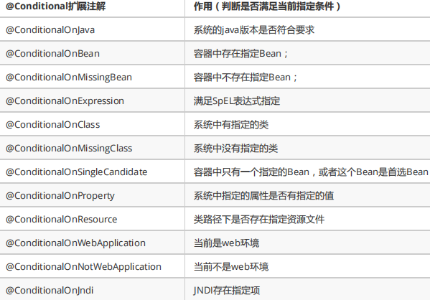

 | 自动配置类必须在一定的条件下才能生效；
 | 我们怎么知道哪些自动配置类生效；
 | 我们可以通过启用 debug=true属性；来让控制台打印自动配置报告，这样我们就可以很方便的知道哪些自动配置 类生效；

Docker | Docker支持将软件编译成一个镜像；然后在镜像中各种软件做好配置，将镜像发布出去，其他使用者可以直接使 用这个镜像；
 |  | 运行中的这个镜像称为容器，容器启动是非常快速的。

Docker核心概念
 | docker主机(Host)：安装了Docker程序的机器（Docker直接安装在操作系统之上）；
 | docker客户端(Client)：连接docker主机进行操作（就像mysql客户端链接mysql数据库操作一样）；
 | docker仓库(Registry)：用来保存各种打包好的软件镜像
 | docker镜像(Images)：软件打包好的镜像；放在docker仓库中；
 | docker容器(Container)：镜像启动后的实例称为一个容器；容器是独立运行的一个或一组应用

启动流程
 | 几个重要的回调机制
 | 配置在META-INF/Spring.factories
 | ApplicationContextInitializer
 | SpringApplicationRunListener

 | 只需要放在ioc容器中
 | ApplicationRunner
 | CommandLineRunner

 | 1.创建SpringApplication对象
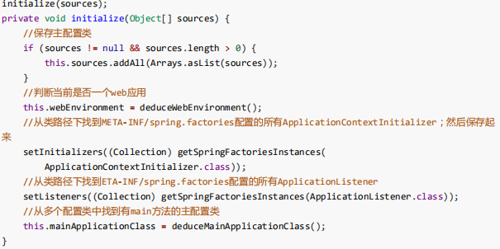

 | 2.运行run方法

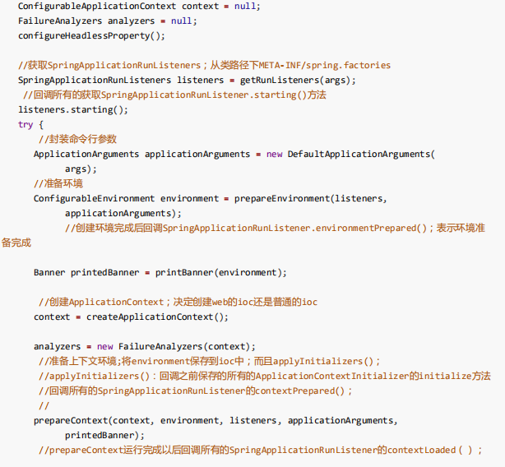

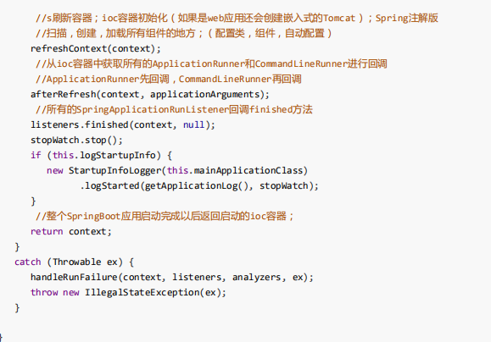

SpringBoot对静态资源的映射规则
 | 第一种映射规则：webjars：以jar包的方式引入静态资源；
 |  | 所有 /webjars/** ，都去 classpath:/META-INF/resources/webjars/ 找资源；
 | 第二种映射规则：静态资源文件夹
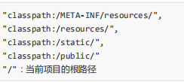

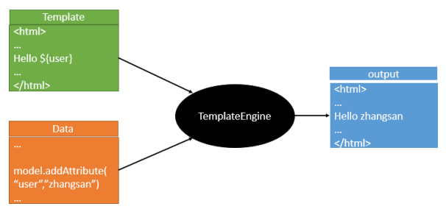
SpringBoot模板引擎
 | 常用的模板引擎JSP、Velocity、Freemarker、Thymeleaf
 | 模板引擎的作用就是我们来写一个页面模板
 | 比如有些值是动态的，我们写一些表达式
 | 这个动态的值从哪里来，我们组装一些数据
 | 将模板和数据交给模板引擎
 | 模板引擎通过解析表达式数据，填充到模板中指定的位置
 | 然后将数据转换成我们想要的内容写出去

Thymeleaf
 | Maven配置
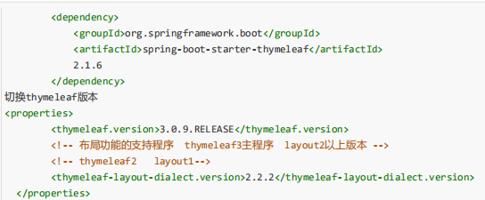

 | 只要我们把HTML页面放在classpath:/templates/，thymeleaf就能自动渲染；
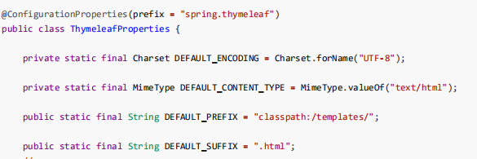

 | 语法规则

